List1
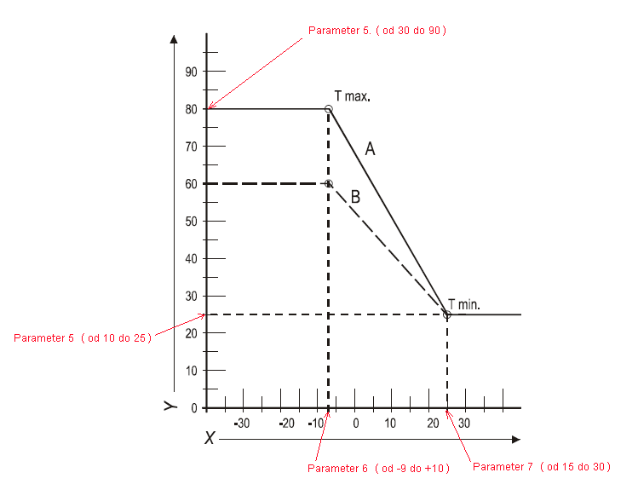
 | Vzduch |  | Voda
 | Vonkajšia teplota °C |  | Teplota vykurovania °C
 | Parameter 7 |  | Parameter 5.
 | Nastavenie 15 až 30°C |  | Nastavenie 30 až 90°C
max | 25 | VOLBA | 80 | max
 | Parameter 6 |  | Parameter 5
 | Nastavenie -9 až 10°C |  | Nastavenie 10 až 25°C
min | -7 | VOLBA | 25 | min
 | Aktuálna teplota °C |  | Aktuálna teplota °C
 | 11 |  | 49

 | pole pro vloženie hodnoty

Určenie aktuálnej teploty vody kondenzačného kotla Q7K podľa nastavenej krívky

Platí pre kondenzačné kotly QUANTUM Q7K-SOLO a Q7K-COMBI

